Solicitud gráfica
 | Área: | Ciencias Naturales |  |  | Fecha:
 | Grado: | 11
 | Título del tema: | Movimiento armónico simple |  |  | ¿Cuaderno de estudio o recurso? | Recurso
 | Editor: | Diana García |  |  | Motor del recurso | M9B

 | Código guión o recurso: | CN_11_01_REC_130 | ← Para determinar este código, visite la hoja de Ayuda
 |  |  |  |  | ESPECIFICACIÓN DE ARCHIVOS A ENTREGAR
Núm. | Archivo Shutterstock o ruta en web | Imagen para: | Tipo | Ubicación de la imagen en el recurso M9B | Nombre imagen SMALL | Tamaño imagen SMALL | Nombre imagen ZOOM | Tamaño imagen ZOOM | Descripción | Observaciones
IMG01 | https://www.fisicalab.com/apartado/mas-y-pendulos#contenidos | Recurso M9B | Ilustración | Contenido | CN_11_01_REC_130_IMG01n.png | 286 x 286 px | CN_11_01_REC_130_IMG01a.png | 500 x 500 px | Diagrama de péndulo | 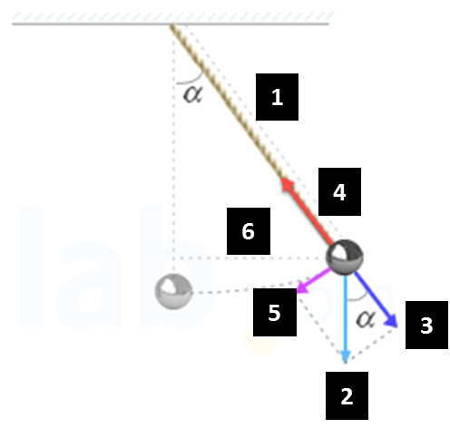 Ilustrar como se muestra en la imagen. Esta imagen tambíen se usó en el recurso CN 11 01 REC 110, por lo tanto, se puede aprovechar la misma imagen de ese recurso, así se mantiene el tipo de cuerda, los colores y la esfera del REC 110.

